目标
区域 | 门店 | 店面 | 4月 | 5月 | 6月 | 235 | 大件目标+20% | 手机235 | 手机占比 | 手机目标 | 单毛目标 | 总销售毛利 | 大件毛利 | 配件利润比 | 配件毛利 | 智能利润比 | 智能毛利 | 回收跟机转化值（28%） | 运营商匹配率转化值（20%）
佛山区域 | GD_hw23 | 华为佛山桂城天河城店（原悦万城） | 44 | 37 | 39 | 39 | 47 | 29 | 74% | 35 | 629 | 46093 | 29563 | 188 | 8836 | 117 | 5499 | 13 | 9 | 增长逻辑
 | GD_hw22 | 华为佛山环宇城店 | 248 | 205 | 215 | 219 | 262 | 184 | 84% | 221 | 726 | 302335 | 190212 | 229 | 59998 | 144 | 37728 | 73 | 52 | 大件 | 235+20%
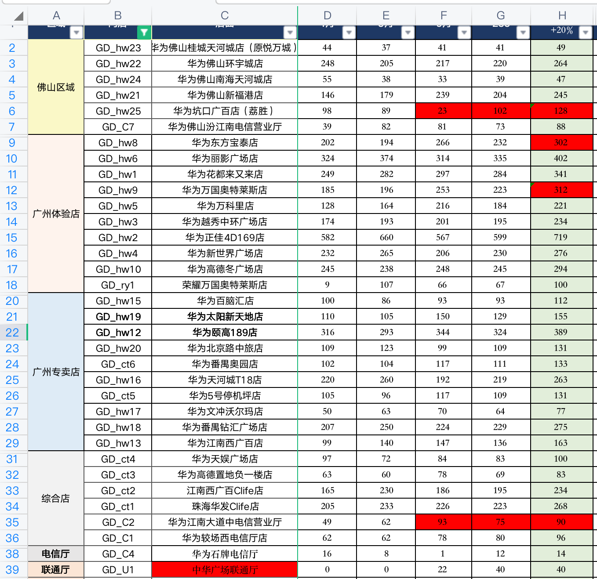
 | GD_hw24 | 华为佛山南海天河城店 | 55 | 38 | 31 | 38 | 45 | 34 | 90% | 40 | 819 | 52117 | 36855 | 199 | 8955 | 85 | 3825 | 13 | 9 | 智能 | 235+10利润比
 | GD_hw21 | 华为佛山新福港店 | 146 | 179 | 226 | 196 | 235 | 171 | 87% | 205 | 667 | 243789 | 156745 | 196 | 46060 | 125 | 29375 | 66 | 47 |  | 高于150利润比235不做增长
 | GD_hw25 | 华为坑口广百店（荔胜） | 98 | 89 | 34 | 102 | 128 | 51 | 50% | 64 | 693 | 142330 | 88704 | 236 | 30208 | 130 | 16640 | 36 | 26 |  | 低于70利润比235增长15利润比
 | GD_C7 | 华为佛山汾江南电信营业厅 | 39 | 82 | 88 | 76 | 92 | 64 | 84% | 77 | 484 | 80854 | 44528 | 173 | 15916 | 180 | 16560 | 26 | 18 | 配件 | 235+15利润比
佛山体验店小计 |  |  | 630 | 630 | 633 | 670 | 809 | 533 | 80% | 642 | 670 | 867517 | 546607 | 210 | 169973 | 136 | 109627 | 227 | 161 |  | 高于200利润比235不做增长
广州体验店 | GD_hw8 | 华为东方宝泰店 | 202 | 194 | 254 | 226 | 293 | 184 | 82% | 239 | 706 | 330108 | 206858 | 209 | 61237 | 158 | 46294 | 82 | 59 |  | 低于100利润比235增长20利润比
 | GD_hw6 | 华为丽影广场店 | 324 | 374 | 320 | 337 | 404 | 292 | 87% | 350 | 682 | 407656 | 275528 | 199 | 80396 | 80 | 32320 | 113 | 81 | 回收 | 28%
 | GD_hw1 | 华为花都来又来店 | 249 | 282 | 282 | 275 | 330 | 241 | 88% | 289 | 667 | 360707 | 220110 | 232 | 76560 | 142 | 46860 | 92 | 66 | 运营商 | 20%
 | GD_hw9 | 华为万国奥特莱斯店 | 185 | 196 | 247 | 219 | 307 | 185 | 84% | 259 | 543 | 258847 | 166701 | 176 | 54032 | 84 | 25788 | 86 | 61
 | GD_hw5 | 华为万科里店 | 128 | 164 | 205 | 177 | 213 | 153 | 86% | 184 | 654 | 212468 | 139302 | 188 | 40044 | 108 | 23004 | 60 | 43
 | GD_hw3 | 华为越秀中环广场店 | 174 | 193 | 193 | 189 | 227 | 154 | 81% | 185 | 670 | 247407 | 152090 | 194 | 44038 | 174 | 39498 | 64 | 45
 | GD_hw2 | 华为正佳4D169店 | 582 | 660 | 551 | 590 | 708 | 478 | 81% | 574 | 642 | 707717 | 454536 | 203 | 143724 | 107 | 75756 | 198 | 142
 | GD_hw4 | 华为新世界广场店 | 232 | 265 | 205 | 228 | 274 | 186 | 81% | 223 | 706 | 290289 | 193444 | 186 | 50964 | 117 | 32058 | 77 | 55
 | GD_hw10 | 华为高德冬广场店 | 245 | 238 | 237 | 239 | 287 | 202 | 85% | 243 | 777 | 372469 | 222999 | 275 | 78925 | 184 | 52808 | 80 | 57
 | GD_ry1 | 荣耀万国奥特莱斯店 | 9 | 107 | 71 | 69 | 100 | 62 | 89% | 89 | 422 | 68775 | 42200 | 170 | 17000 | 63 | 6300 | 28 | 20 |  |  | 0
广州体验店小计 |  |  | 2321 | 2566 | 2494 | 2481 | 3143 | 2137 | 86% | 2635 | 677 | 3256443 | 2073768 | 206 | 646920 | 121 | 380686 | 880 | 629
广州专卖店 | GD_hw15 | 华为百脑汇店 | 100 | 86 | 91 | 91 | 110 | 62 | 68% | 75 | 653 | 105221 | 71830 | 146 | 16060 | 112 | 12320 | 31 | 22
 | GD_hw19 | 华为太阳新天地店 | 110 | 105 | 143 | 125 | 150 | 106 | 85% | 127 | 766 | 184118 | 114900 | 214 | 32100 | 189 | 28350 | 42 | 30 |  |  | 0
 | GD_hw12 | 华为颐高189店 | 316 | 293 | 338 | 320 | 384 | 271 | 85% | 325 | 671 | 371750 | 257664 | 170 | 65280 | 81 | 31104 | 108 | 77
 | GD_hw20 | 华为北京路中旅店 | 109 | 123 | 103 | 110 | 132 | 99 | 90% | 119 | 510 | 103811 | 67320 | 180 | 23760 | 59 | 7788 | 37 | 26 |  |  | 226 | 33.9
 | GD_ct6 | 华为番禺奥园店 | 102 | 104 | 109 | 106 | 127 | 87 | 82% | 104 | 640 | 121482 | 81280 | 179 | 22733 | 92 | 11684 | 36 | 25 |  |  |  | 33.9
 | GD_hw16 | 华为天河城T18店 | 220 | 260 | 188 | 216 | 259 | 172 | 80% | 206 | 682 | 252370 | 176638 | 147 | 38073 | 99 | 25641 | 73 | 52
 | GD_ct5 | 华为5号停机坪店 | 105 | 96 | 118 | 109 | 131 | 94 | 86% | 113 | 648 | 131773 | 84888 | 195 | 25545 | 115 | 15065 | 37 | 26
 | GD_hw17 | 华为文冲沃尔玛店 | 50 | 63 | 71 | 64 | 77 | 61 | 95% | 73 | 374 | 45680 | 28798 | 118 | 9086 | 73 | 5621 | 22 | 15
 | GD_hw18 | 华为番禺钻汇广场店 | 207 | 250 | 216 | 224 | 269 | 197 | 88% | 236 | 584 | 245167 | 157096 | 200 | 53800 | 84 | 22596 | 75 | 54
 | GD_hw13 | 华为江南西广百店 | 99 | 140 | 140 | 132 | 158 | 99 | 75% | 119 | 492 | 120775 | 77736 | 154 | 24332 | 82 | 12956 | 44 | 32
专卖店小计 |  |  | 1418 | 1520 | 1517 | 1498 | 1797 | 1248 | 83% | 1497 | 623 | 1682146 | 1118150 | 173 | 310769 | 96 | 173125 | 505 | 359
综合店 | GD_ct4 | 华为天娱广场店 | 97 | 72 | 79 | 81 | 97 | 67 | 83% | 81 | 524 | 81276 | 50828 | 146 | 14162 | 128 | 12416 | 27 | 19
 | GD_ct3 | 华为高德置地负一楼店 | 63 | 60 | 73 | 67 | 81 | 59 | 88% | 71 | 696 | 85815 | 56376 | 189 | 15309 | 124 | 10044 | 23 | 16
 | GD_ct2 | 江南西广百Clife店 | 165 | 230 | 193 | 199 | 238 | 161 | 81% | 193 | 482 | 187425 | 114716 | 192 | 45696 | 76 | 18088 | 67 | 48
 | GD_ct1 | 珠海华发Clife店 | 205 | 233 | 224 | 223 | 267 | 194 | 87% | 232 | 466 | 218112 | 124422 | 188 | 50196 | 124 | 33108 | 75 | 53
 | GD_C2 | 华为江南大道中电信营业厅 | 49 | 62 | 59 | 75 | 90 | 59 | 79% | 71 | 416 | 61047 | 37440 | 171 | 15390 | 59 | 5310 | 25 | 18
 | GD_C1 | 华为较场西电信厅店 | 62 | 62 | 59 | 61 | 73 | 78 | 129% | 94 | 274 | 33573 | 20002 | 106 | 7738 | 58 | 4234 | 20 | 15
综合店小计 |  |  | 641 | 719 | 687 | 705 | 846 | 618 | 88% | 742 | 477 | 667249 | 403784 | 176 | 148491 | 98 | 83200 | 237 | 169
电信厅 | GD_C4 | 华为石牌电信厅 | 16 | 8 | 2 | 7 | 8 | 6 | 91% | 7 | 451 | 4460 | 3608 | 50 | 400 | 30 | 240 | 2 | 2
联通厅 | GD_U1 | 中华广场联通厅 | 0 | 0 | 0 | 0 | 80 | 80 | 100% | 80 | 464 | 55776 | 37120 | 100 | 8000 | 100 | 8000 | 22 | 16
移动厅 | GD_M1 | 黄埔公园移动厅 | 236 | 219 | 190 | 208 | 249 | 209 | 101% | 250 | 427 | 132555 | 106323 | 50 | 12450 | 30 | 7470 | 70 | 50
 | GD_M2 | 花都公益路移动厅 | 253 | 286 | 266 | 269 | 323 | 273 | 101% | 327 | 463 | 184158 | 149549 | 50 | 16150 | 30 | 9690 | 90 | 65
营业厅小计 |  |  | 489 | 505 | 456 | 484 | 660 | 568 | 117% | 664 | 448 | 376950 | 296600 | 56 | 37000 | 38 | 25400 | 184 | 133
合计 |  |  | 5499 | 5940 | 5787 | 5838 | 7255 | 5104 | 87% | 6180 | 619 | 6850305 | 4438909 | 181 | 1313153 | 106 | 772038 | 2033 | 1451

